★水田畦畔除去（記入例）
 | 様式第３（その５）（第３条関係）
 | （農業経営体強化事業）

 | 水田畦畔除去事業実施明細書

 |  | ○○町農用地利用改善組合

 | 実施場所 （地番） | 実施場所面積（㎡）※ | 土地所有者氏名 | 畦畔番号
 | 安城市〇〇町△△８９ | 2,693 | 安城 太郎 | ①
 | 安城市〇〇町△△９０ | 1,366 | 農務 次郎
 | 安城市〇〇町△△９０ | 1,366 | 農務 次郎 | ②
 | 安城市〇〇町△△９１ | 1,840 | 水田 三郎

※記載欄の補足
①「実施場所」の欄は、対象の畦畔によって分かれていた水田の地番を記載する。
②「実施場所面積」の欄は、記載した水田の面積を記載する。
③「土地所有者氏名」の欄は、記載した水田の所有者氏名を記載する。
④「畦畔番号」の欄は、除去した畦畔の番号（任意）を添付する農地図面と対応させて記載する。

 | － 添付書類の農地図面図示方法 －

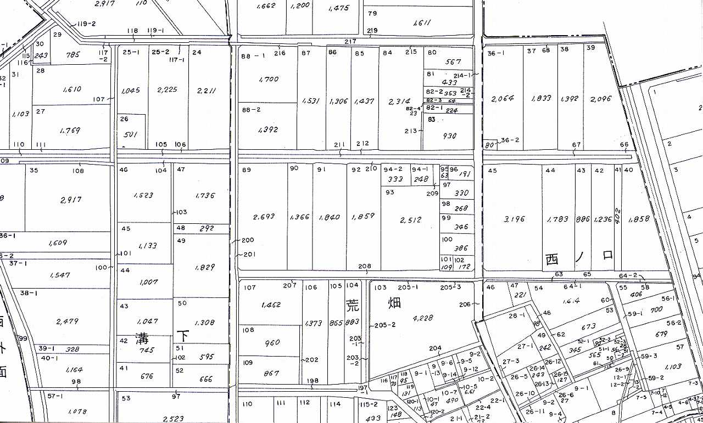
農務 次郎

安城 太郎
水田 三郎

２３１

畦畔①
畦畔②

